Solicitud gráfica
 | Área: | Matemáticas |  |  | Fecha:
 | Grado: | 7 |  |  | 2016-01-02
 | Título del tema: | Situaciones de adición y sustracción de racionales |  |  | ¿Cuaderno de estudio o recurso? | Recurso
 | Editor: | Alexander Rincón |  |  | Motor del recurso | F4

 | Código guión o recurso: | MA_07_06_COREC10 | ← Para determinar este código, visite la hoja de Ayuda
 |  |  |  |  | ESPECIFICACIÓN DE ARCHIVOS A ENTREGAR
Núm. | Archivo Shutterstock o ruta en web | Imagen para: | Tipo | Ubicación de la imagen en el recurso F4 | Nombre imagen SMALL | Tamaño imagen SMALL | Nombre imagen ZOOM | Tamaño imagen ZOOM | Descripción | Observaciones
IMG01 | imagen sugerida en descripción | Recurso F4 | Ilustración | Inicio | MA_07_06_COREC10_IMG01.jpg | 950 x 435 px |  |  | 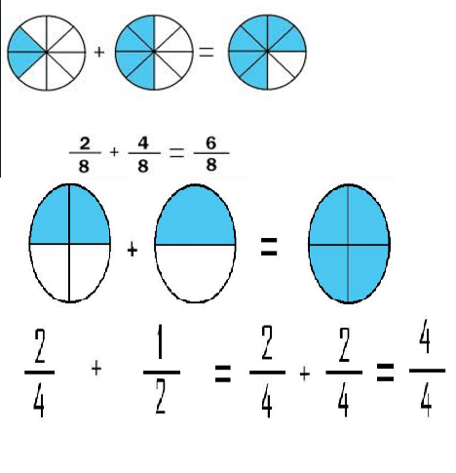 | Ilustración de dos sumas de fracciones, en un caso fracciones homogenéas y otro caso de fracciones heterogéneas. En ambos casos acompañadas de la ilustración gráfica de las sumas.
IMG02 | 291582359 | Recurso F4 | Fotografía | Contenido | MA_07_06_COREC10_IMG02.jpg | 750 x 365 px |  |  | 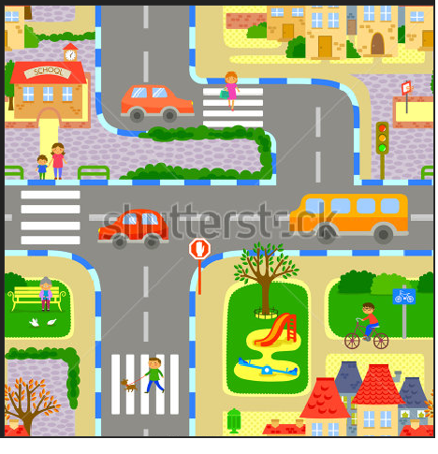 | Fotografía de una ciudad donde se muestre caminos, un colegio y de ser posible un paradero.
IMG03 | 3062074 | Recurso F4 | Fotografía | Contenido | MA_07_06_COREC10_IMG03.jpg | 750 x 365 px |  |  | 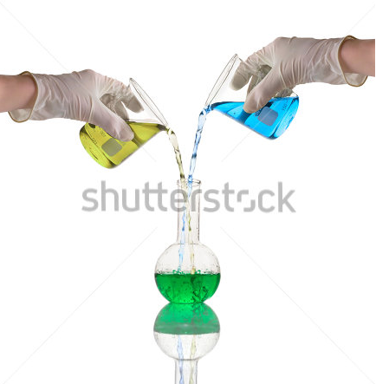 | Fotografía en donde se muestre la mezcla de dos sustancias.
IMG04 | 300633872 | Recurso F4 | Fotografía | Contenido | MA_07_06_COREC10_IMG04.jpg | 750 x 365 px |  |  | 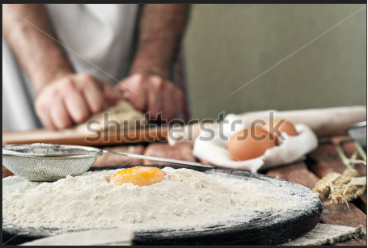 | Fotografía de una ambiente de panadería, harina, huevos, elementos necesarios para la preparación de galletas.
IMG05 | imagen sugerida en descripción | Recurso F4 | Ilustración | Contenido | MA_07_06_COREC10_IMG05.jpg | 750 x 365 px |  |  | 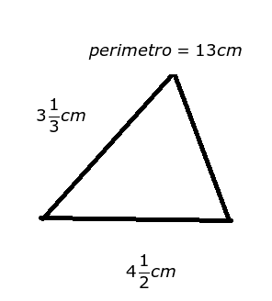 | Ilustración de un triángulo que muestra la medida de dos de sus lados en centímetros y el perímetro es 13 centímetros.

